Лист1
Самостоятельно изучите применение функции МОПРЕД (категория Математические) и найдите, чему равен определитель матрицы А1:С3 , приведенной на рисунке:

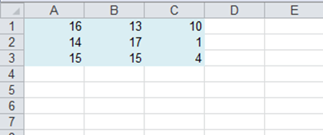

16 | 13 | 10
14 | 17 | 1
15 | 15 | 4

Ответ: | -135

